ghi chú về 2 loại mã sản phẩm
chú thích về mã thành phẩm và mã sản phẩm
mã thành phẩm là dùng trong khi lập lô kế hoạch nhà máy
mã sản phẩm là dùng để lập lô kế hoạch cho phân xưởng

cụ thể như sau:
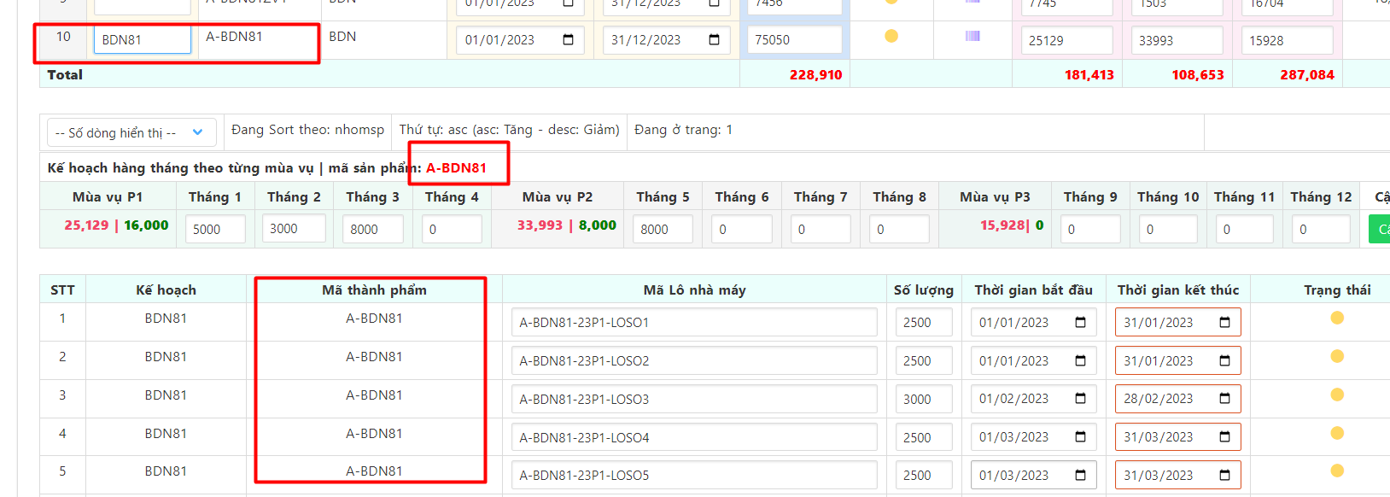

Mã thành phẩm là A-BDN81 (giống như mã sản phẩm) và nó nằm trong Lô sản xuất nhà máy.
Mã sản phẩm trong file import Kế hoạch năm chính là mã sản phẩm trong lô sản xuất nhà máy. Hay còn hiểu là mã thành phẩm
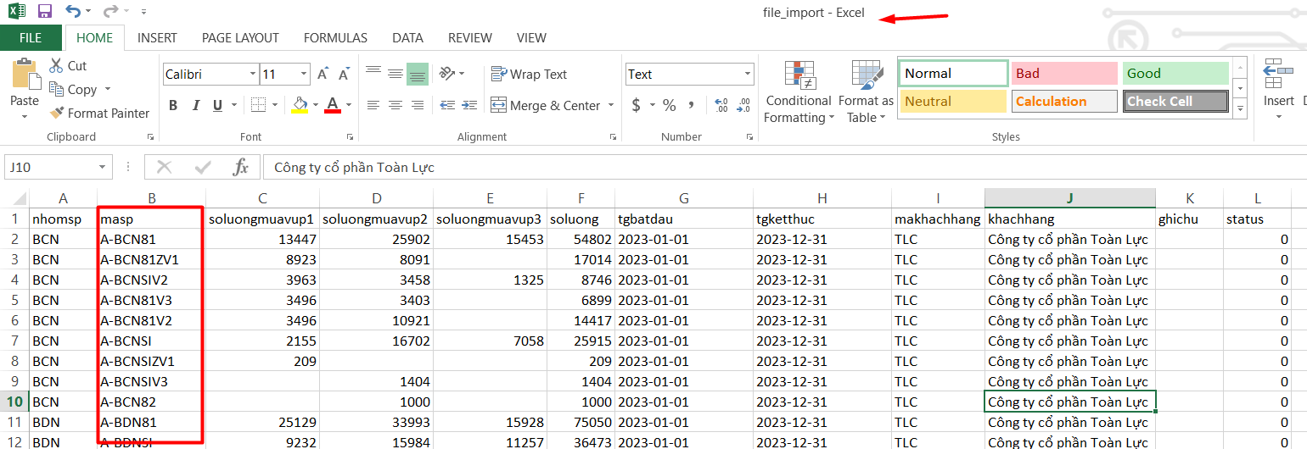

*: Tóm lại là khi tạo ra lô sản xuất nhà máy thì nó sẽ có 4 thông số lấy từ kế hoạch năm là: tên sp, mã sp, nhóm sp, tất nhiên là gán luôn mã kế hoạch năm vào

Khi chúng ta sang ĐĂNG KÝ LÔ KẾ HOẠCH PHÂN XƯỞNG
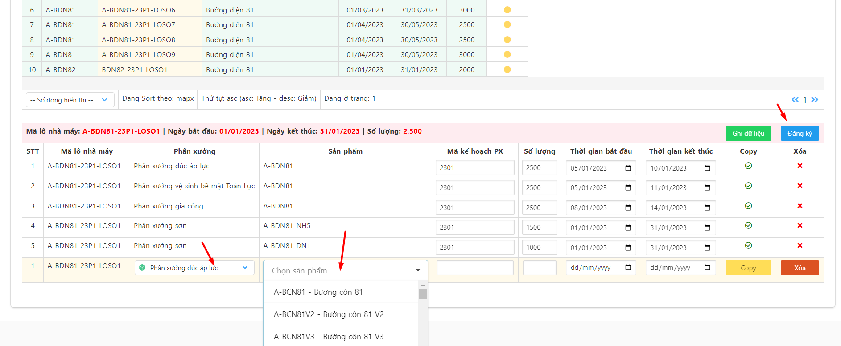

Thì mã sản phẩm và tên sản phẩm ở đây nó lại được lấy theo khi chúng ta chọn sản phẩm cho phân xưởng. Chứ nó không lấy lại cái mã sản phẩm và tên sản phẩm
từ mã và tên của bên Lô nhà máy nữa. Hay chính là Bên lô nhà máy là mã thành phẩm (hiện đang dùng mã sp để đại diện cho nó). Còn mã sản phẩm ở lô kế hoạch cho
từng phân xưởng đây mới chính là MÃ SẢN PHẨM. NÓ TƯƠNG ỨNG VỚI TỪNG PHÂN XƯỞNG KHI ĐĂNG KÝ

Và ở trong CSDL thì nó nằm trong bảng lokehoachphanxuong. Và được đại diện bằng 2 field như bên dưới. Để phân biệt với cái mã thành phẩm bên Lô nhà máy
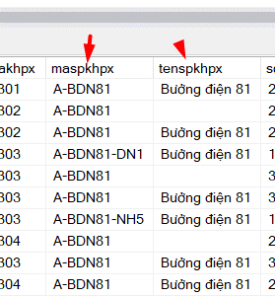

 | đây là mã sp và tên sp
 | maspkhpx, tenspkhpx
 | KHÁC VỚI MÃ THÀNH PHẨM BÊN LÔ NHÀ MÁY

